2 Doc ตั้งหนี้คนละบัญชี
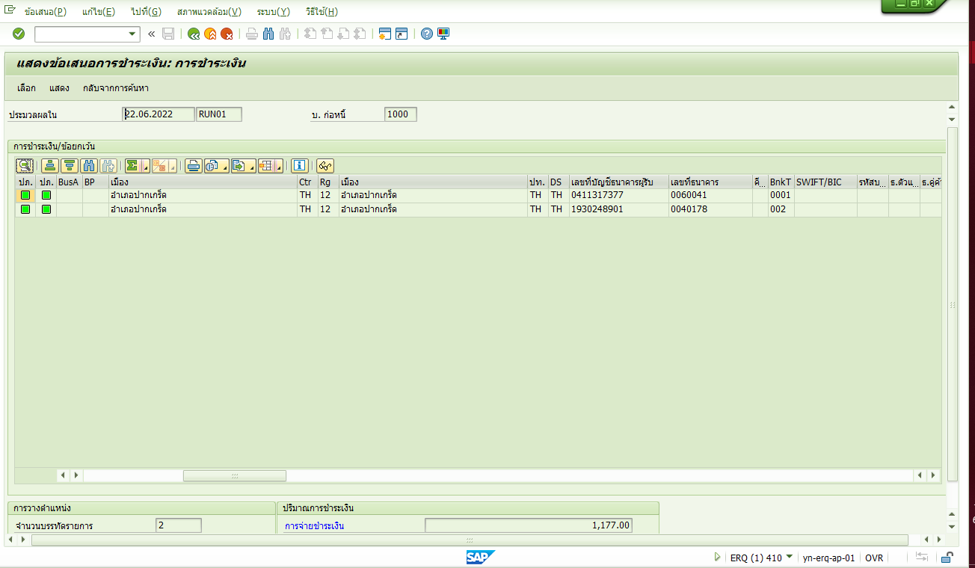

รวบจ่าย 2 เอกสารตั้งหนี้ด้วยธนาคาคู่ค้าที่ต่างกัน F110 จะแยกเอกสารจ่ายตามธนาคารคู่ค้า

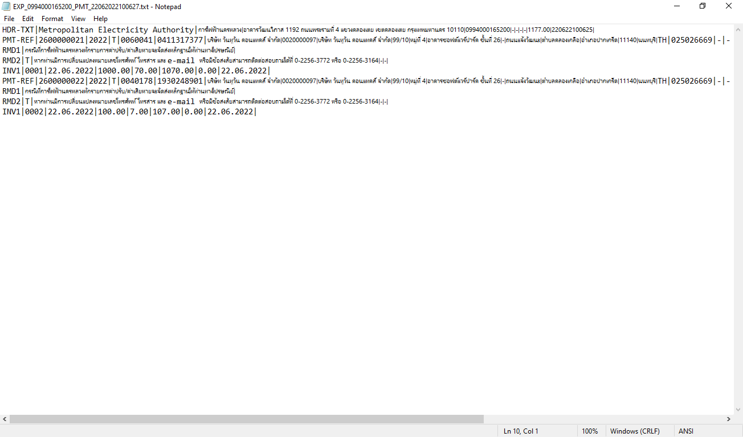

014 แยกรายการและดึงเลขบัญชีธนาคารลง Text file ถูกต้อง

Doc ตั้งหนี้ Doc หัก คนละบัญชี
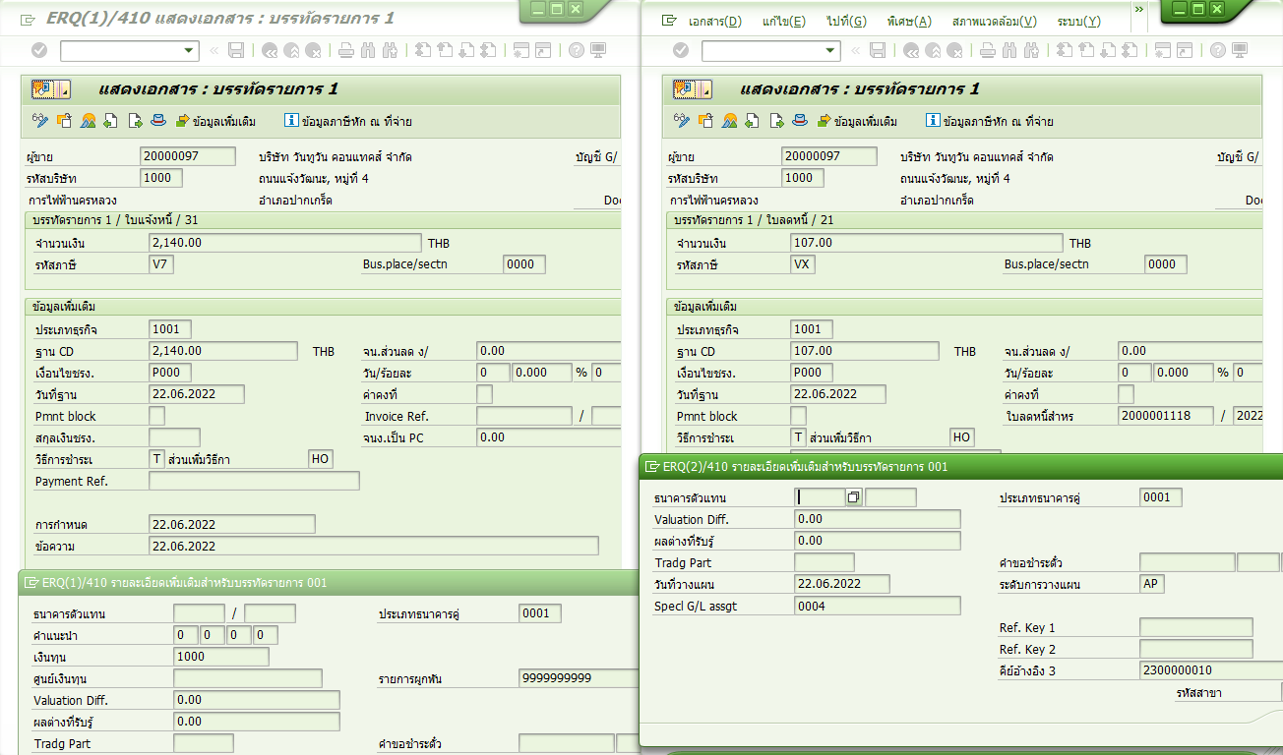

กรณี Doc ตั้งหนี้และ Doc หักคนละธนาคารคู่ค้า เมื่อระบุ Invoice Reference ที่ doc หัก ระบบจะบังคับให้ใช้ธนาคารคู่ค้าเดียวกับ Doc ตั้งหนี้

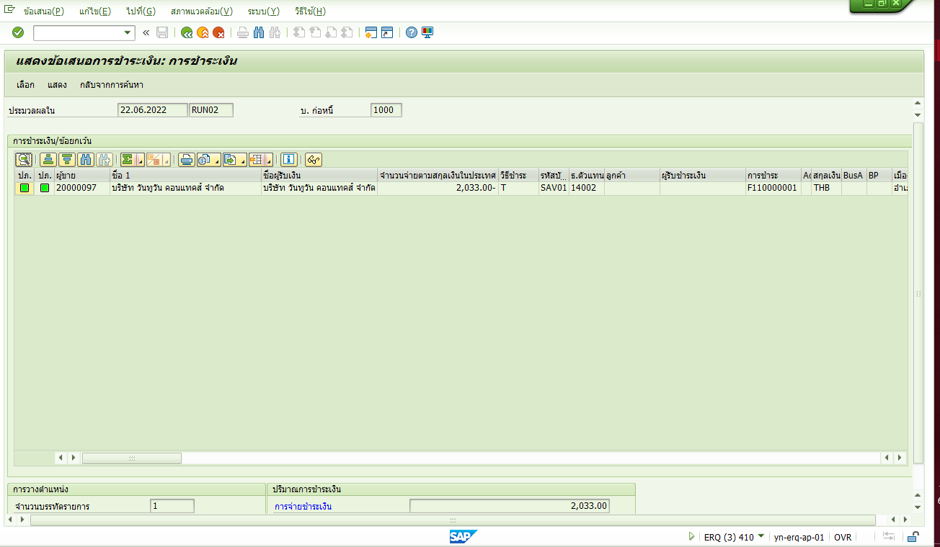

F110 รายการ doc ตั้งหนี้และ doc หักจะถูกรวบ และใช้ธนาคารคู่ค้าตาม Doc ตั้งหนี้

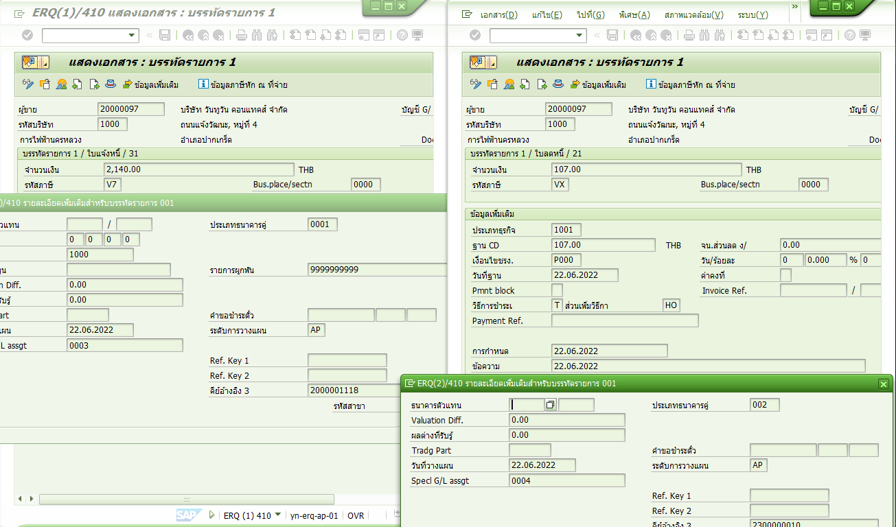

กรณีไม่ระบุ invoice reference ที่ doc หัก ระบบจะยอมให้เลือกธนาคารคู่ค้าที่ไม่เหมือน doc ตั้งหนี้

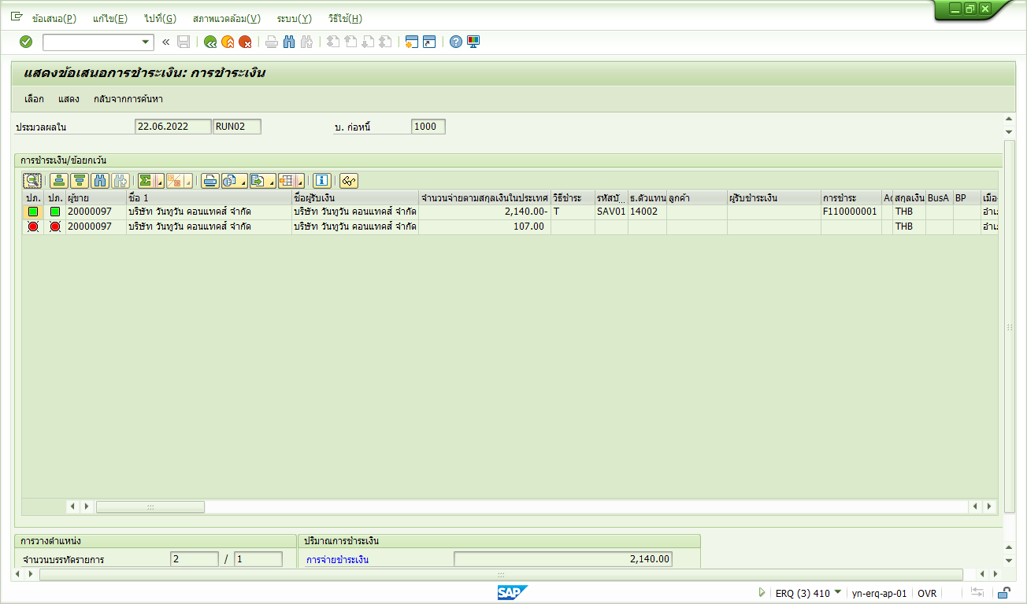

แต่ F110 จะไม่ยอมรวบรายการให้ และแสดงรายการหักเป็นไฟแดง ไม่สามารถทำจ่ายได้

